목차
2026학년도 정시 강원대학교 입시결과(춘천, 삼척/도계캠퍼스)

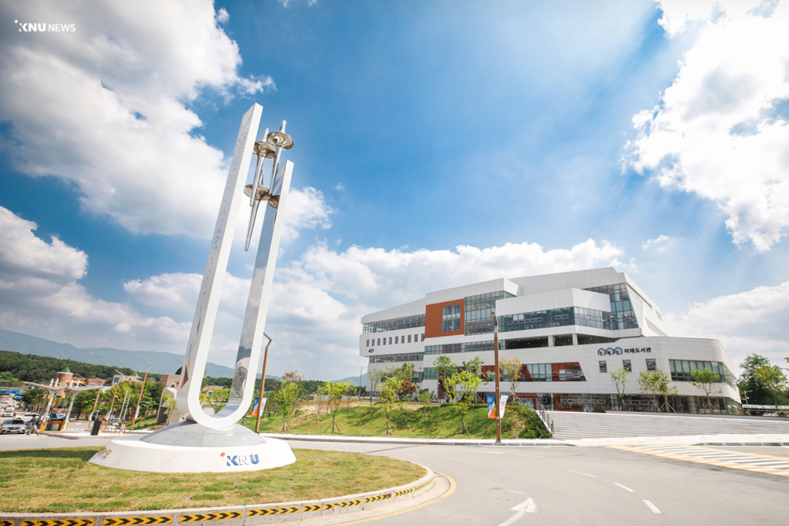
 | 입시결과 바로가기

 | 1. 수능(일반)
 | 2. 실기(일반)

